ER図
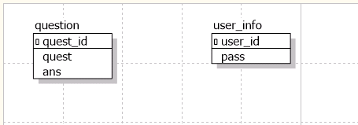
ER図 | 最終編集日 | 2020-06-10
 | 最終編集者 | 我那覇

ER図

